10.2
ﾊｻﾞｰﾄﾞ λ | 2.00%
TradeDT
2022-09-19 | τ (A365) | 10% DF | 生存確率Q | dQ | days
2022-09-20 |  | 0.999726 | 99.9945% |  | 1
(計算式)
C11=EXP(-10%*(A11-A6)/365)
D11=EXP( -B4*(A11-A6)/365)
E11=D7-D8
2022-12-20 | 0.249 | 0.975110 | 99.4972% | 0.4974% | 92 | 91 | 0.24931506849
2023-03-20 | 0.247 | 0.951360 | 99.0077% | 0.4895% | 182 | 90 | 0.24657534247
2023-06-20 | 0.252 | 0.927680 | 98.5098% | 0.4979% | 274 | 92 | 0.25205479452
2023-09-20 | 0.252 | 0.904590 | 98.0145% | 0.4953% | 366 | 92 | 0.25205479452

10.5
(計算式) E1=B1*B2*(365/360)*E12
E2=B1*E13
E3=-E1+E2
E4=E13/(E12*365/360)
額面 | 10,000,000 |  | ﾌﾟﾚﾐｱﾑ ﾚｸﾞ | 94,321.19
ｸｰﾎﾟﾝ(Act360) | 1.00% | (Act365)1.014% | ﾃﾞﾌｫﾙﾄ ﾚｸﾞ | 122,462.50
回収率 R | 35% |  | NPV(時価) | 28,141.31
ﾊｻﾞｰﾄﾞ λ | 2.00% |  | ﾌｪｱｽﾌﾟﾚｯﾄﾞ(A360) | 1.29836%
TradeDT |  |  |  |  | (切捨て) | midpoint 計算
2022-09-19 | τ (A365) | 10% DF | 生存確率Q | dQ | days | 中間日 | DFm | Qm
2022-09-20 |  | 0.999726 | 99.9945%
2022-12-20 | 0.249 | 0.975110 | 99.4972% | 0.4974% | 45 | 2022-11-04 | 0.987476 | 99.7483%
2023-03-20 | 0.247 | 0.951360 | 99.0077% | 0.4895% | 45 | 2023-02-03 | 0.963161 | 99.2521%
2023-06-20 | 0.252 | 0.927680 | 98.5098% | 0.4979% | 46 | 2023-05-05 | 0.939445 | 98.7585%
(計算式) E10=D10-D11
E11=SUMPRODUCT(B8:B11,C8:C11,I8:I11)
E12=SUMPRODUCT(H8:H11,E8:E11)*(1-B3)
2023-09-20 | 0.252 | 0.904590 | 98.0145% | 0.4953% | 46 | 2023-08-05 | 0.916062 | 98.2619%
 |  | (PV00.9395 | RPV01 | 0.93029
 |  |  | (1-R)ｘΣ(D dQ) | 1.2246%

 |  |  |  | 時間帯tのデフォルトレグ
 |  |  |  | 0.3192%
 |  |  |  | 0.3064%
 |  |  |  | 0.3040%
 |  |  |  | 0.2950%
 |  |  |  | 1.2246%

10.7
額面 | 10,000,000 |  | ﾌﾟﾚﾐｱﾑ ﾚｸﾞ | 94,320.01
ｸｰﾎﾟﾝ(Act360) | 1.00% | (Act365)1.014% | ﾃﾞﾌｫﾙﾄ ﾚｸﾞ | 122,616.01
回収率 R | 35% |  | 時価(元本) | 28,296.00
ﾊｻﾞｰﾄﾞ λ | 2.00253% |  | ﾌｪｱｽﾌﾟﾚｯﾄﾞ(A360) | 1.30000%
TradeDT |  |  |  |  | (切捨て) | midpoint 計算
2022-09-19 | τ (A365) | 10% DF | 生存確率Q | dQ | days | 中間日 | DFm | Qm
2022-09-20 |  | 0.999726 | 99.9945%
2022-12-20 | 0.249 | 0.975110 | 99.4965% | 0.4980% | 45 | 2022-11-04 | 0.987476 | 99.7479%
2023-03-20 | 0.247 | 0.951360 | 99.0064% | 0.4901% | 45 | 2023-02-03 | 0.963161 | 99.2512%
2023-06-20 | 0.252 | 0.927680 | 98.5080% | 0.4985% | 46 | 2023-05-05 | 0.939445 | 98.7569%
2023-09-20 | 0.252 | 0.904590 | 98.0120% | 0.4960% | 46 | 2023-08-05 | 0.916062 | 98.2597%
 |  | (PV00.9395 | RPV01 | 0.93028
(計算式) E14=E4*10^4
 |  |  | (1-R)ｘΣ(D dQ) | 1.2262%
 |  |  | (Goal Seek) | 130.00

Sony
(計算式) E1=B1*B2*365/360*E12
E2=B1*E13
E3=-E1+E2
E4=E13/E12*(360/365)
額面 | 10,000,000 |  | ﾌﾟﾚﾐｱﾑ ﾚｸﾞ | 484,242.41 |  |  |  |  | *(360/365)
ｸｰﾎﾟﾝ(Act360) | 1.00% | (Act365)1.014% | ﾃﾞﾌｫﾙﾄ ﾚｸﾞ | 147,171.49
回収率 R | 35% |  | 時価(元本) | (337,070.92)
ﾊｻﾞｰﾄﾞ λ |  |  | ﾌｪｱｽﾌﾟﾚｯﾄﾞ | 0.30392%
tradeDT |  |  |  |  | (切捨て) | midpoint 計算
2022-08-19 | τ (A365) | 10% DF | 生存確率Q | dQ | days | 中間日付 | DF | Q
2022-08-20 |  | 1.0000002 | 99.9987%
2022-09-20 | 0.085 | 1.0000151 | 99.9584% | 0.0403% | 15 | 2022-09-04 | 1.0000 | 99.9792%
2022-12-20 | 0.249 | 1.0000384 | 99.8402% | 0.1182% | 45 | 2022-11-04 | 1.0000 | 99.8999%
2023-03-20 | 0.247 | 1.0000304 | 99.7235% | 0.1168% | 45 | 2023-02-03 | 1.0000 | 99.7818%
2023-06-20 | 0.252 | 0.9999395 | 99.6043% | 0.1192% | 46 | 2023-05-05 | 1.0000 | 99.6638%
2023-09-20 | 0.252 | 0.9998242 | 99.4852% | 0.1191% | 46 | 2023-08-05 | 0.9999 | 99.5447%
2023-12-20 | 0.249 | 0.9996551 | 99.3676% | 0.1176% | 45 | 2023-11-04 | 0.9997 | 99.4270%
2024-03-21 | 0.252 | 0.9994613 | 99.2488% | 0.1188% | 46 | 2024-02-04 | 0.9996 | 99.3082%
2024-06-20 | 0.249 | 0.9992054 | 99.1314% | 0.1173% | 45 | 2024-05-05 | 0.9993 | 99.1907%
2024-09-20 | 0.252 | 0.9989308 | 99.0130% | 0.1185% | 46 | 2024-08-05 | 0.9991 | 99.0722%
2024-12-20 | 0.249 | 0.9986231 | 98.8959% | 0.1171% | 45 | 2024-11-04 | 0.9988 | 98.9550%
2025-03-21 | 0.249 | 0.9983155 | 98.7790% | 0.1169% | 45 | 2025-02-03 | 0.9985 | 98.8380%
2025-06-20 | 0.249 | 0.9980081 | 98.6622% | 0.1168% | 45 | 2025-05-05 | 0.9982 | 98.7212%
2025-09-22 | 0.258 | 0.9976426 | 98.5417% | 0.1205% | 47 | 2025-08-06 | 0.9978 | 98.6019%
2025-12-22 | 0.249 | 0.9971796 | 98.4251% | 0.1165% | 45 | 2025-11-06 | 0.9974 | 98.4840%
2026-03-23 | 0.249 | 0.9967169 | 98.3088% | 0.1164% | 45 | 2026-02-05 | 0.9970 | 98.3676%
2026-06-22 | 0.249 | 0.9962543 | 98.1925% | 0.1162% | 45 | 2026-05-07 | 0.9965 | 98.2513%
2026-09-21 | 0.249 | 0.9957920 | 98.0764% | 0.1161% | 45 | 2026-08-06 | 0.9960 | 98.1351%
2026-12-21 | 0.249 | 0.9953298 | 97.9605% | 0.1160% | 45 | 2026-11-05 | 0.9956 | 98.0191%
2027-03-23 | 0.252 | 0.9948629 | 97.8434% | 0.1171% | 46 | 2027-02-05 | 0.9951 | 97.9019%
2027-06-21 | 0.249 | 0.9944113 | 97.7302% | 0.1131% | 45 | 2027-05-07 | 0.9946 | 97.7874%
 |  | (PV04.8311 | RPV01 | 4.77609
 |  |  | (1-R)ｘΣ(D dQ) | 1.4717%

SonyOLD
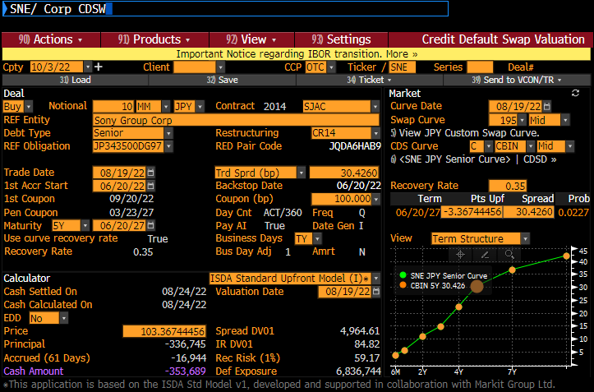
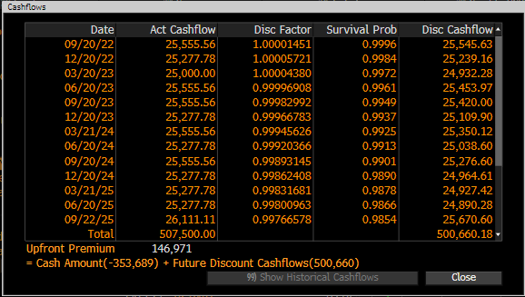
 |  |  |  |  |  | ( F列 計算式 )
額面 |  | 10,000,000 |  | ﾌﾟﾚﾐｱﾑ ﾚｸﾞ | 484,006 | =C2*C3*F28
ｸｰﾎﾟﾝ C |  | 1.00% |  | ﾃﾞﾌｫﾙﾄ ﾚｸﾞ | 147,264 | =C2*F29
回収率 R |  | 35% |  | 時価(元本) | -336,742 | =-F2+F3
ﾊｻﾞｰﾄﾞ λ |  | 0.4681% |  | ｸｫｰﾄｽﾌﾟﾚｯﾄﾞ | 0.30426% | =F29/F28
年 | δ(A360) | ﾃﾞｨｽｶｳﾝﾄ ﾌｧｸﾀｰ D | 生存確率Q | 平均Q (D列平均値) | dQ | ( F列等 計算式 )
2022-08-20 |  |  | 100.0000% |  |  | *** E8セル = (D7+D8) / 2
2022-09-20 | 0.086111 | 1.000015 | 99.9597% | 99.9799% | 0.04030% | =D7-D8
2022-12-20 | 0.252778 | 1.000057 | 99.8415% | 99.9006% | 0.11821% | =D8-D9
2023-03-20 | 0.250000 | 1.000044 | 99.7247% | 99.7831% | 0.11677% | (以下 同じ）
2023-06-20 | 0.255556 | 0.999969 | 99.6055% | 99.6651% | 0.11922%
2023-09-20 | 0.255556 | 0.999830 | 99.4864% | 99.5460% | 0.11908%
2023-12-20 | 0.252778 | 0.999668 | 99.3688% | 99.4276% | 0.11765%
2024-03-21 | 0.255556 | 0.999456 | 99.2500% | 99.3094% | 0.11880%
2024-06-20 | 0.252778 | 0.999204 | 99.1326% | 99.1913% | 0.11737%
2024-09-20 | 0.255556 | 0.998931 | 99.0141% | 99.0734% | 0.11852%
2024-12-20 | 0.252778 | 0.998624 | 98.8970% | 98.9556% | 0.11709%
2025-03-21 | 0.252778 | 0.998317 | 98.7801% | 98.8385% | 0.11695%
2025-06-20 | 0.252778 | 0.998010 | 98.6632% | 98.7217% | 0.11681%
2025-09-22 | 0.261111 | 0.997666 | 98.5427% | 98.6030% | 0.12052%
2025-12-22 | 0.252778 | 0.997272 | 98.4262% | 98.4845% | 0.11653%
2026-03-23 | 0.252778 | 0.996879 | 98.3098% | 98.3680% | 0.11639%
2026-06-22 | 0.252778 | 0.996486 | 98.1936% | 98.2517% | 0.11625%
2026-09-24 | 0.261111 | 0.996032 | 98.0736% | 98.1336% | 0.11994%
2026-12-21 | 0.244444 | 0.995519 | 97.9615% | 98.0175% | 0.11215%
2027-03-23 | 0.255556 | 0.994982 | 97.8443% | 97.9029% | 0.11711%
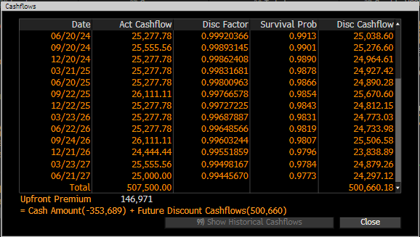
2027-06-21 | 0.250000 | 0.994457 | 97.7299% | 97.7871% | 0.11443% | *** B28セル =(A28-A27+1)/360
4.908 |  |  | 97.7286% | RPV01 | 4.84006 | =SUMPRODUCT(B8:B27,C8:C27,E8:E27)
( 13行～23行は非表示 )
 |  |  |  | (1-R)ｘΣ(D dQ) | 1.4726% | =SUMPRODUCT(C8:C27,F8:F27)*(1-C4)
 |  |  |  | (Goal Seek) | 30.42599993

 |  |  |  |  |  |  | Original data
 |  |  |  |  |  |  |  | Date | Act Cashflow | Disc Factor | Survival Prob | Disc Cashflow
 |  |  |  |  |  |  | 91 | 2022-09-20 | 25,555.56 | 1.00001451 | 0.9996 | 25,545.63
 |  |  |  |  |  |  | 90 | 2022-12-20 | 25,277.78 | 1.00005721 | 0.9984 | 25,239.16
 |  |  |  |  |  |  | 92 | 2023-03-20 | 25,000.00 | 1.0000438 | 0.9972 | 24,932.28
 |  |  |  |  |  |  | 92 | 2023-06-20 | 25,555.56 | 0.99996908 | 0.9961 | 25,453.97
 |  |  |  |  |  |  | 91 | 2023-09-20 | 25,555.56 | 0.99982992 | 0.9949 | 25,420.00
 |  |  |  |  |  |  | 92 | 2023-12-20 | 25,277.78 | 0.99966783 | 0.9937 | 25,109.90
 |  |  |  |  |  |  | 91 | 2024-03-21 | 25,555.56 | 0.99945626 | 0.9925 | 25,350.12
 |  |  |  |  |  |  | 92 | 2024-06-20 | 25,277.78 | 0.99920366 | 0.9913 | 25,038.60
 |  |  |  |  |  |  | 91 | 2024-09-20 | 25,555.56 | 0.99893145 | 0.9901 | 25,276.60
 |  |  |  |  |  |  | 91 | 2024-12-20 | 25,277.78 | 0.99862408 | 0.989 | 24,964.61
 |  |  |  |  |  |  | 91 | 2025-03-21 | 25,277.78 | 0.99831681 | 0.9878 | 24,927.42
 |  |  |  |  |  |  | 94 | 2025-06-20 | 25,277.78 | 0.99800963 | 0.9866 | 24,890.28
 |  |  |  |  |  |  | 91 | 2025-09-22 | 26,111.11 | 0.99766578 | 0.9854 | 25,670.60
 |  |  |  |  |  |  | 91 | 2025-12-22 | 25,277.78 | 0.99727225 | 0.9843 | 24,812.15
 |  |  |  |  |  |  | 91 | 2026-03-23 | 25,277.78 | 0.99687887 | 0.9831 | 24,773.03
 |  |  |  |  |  |  | 94 | 2026-06-22 | 25,277.78 | 0.99648566 | 0.9819 | 24,733.98
 |  |  |  |  |  |  | 88 | 2026-09-24 | 26,111.11 | 0.99603244 | 0.9807 | 25,506.58
 |  |  |  |  |  |  | 92 | 2026-12-21 | 24,444.44 | 0.99551859 | 0.9796 | 23,838.89
 |  |  |  |  |  |  | 90 | 2027-03-23 | 25,555.56 | 0.99498167 | 0.9784 | 24,879.26
 |  |  |  |  |  |  |  | 2027-06-21 | 25,000.00 | 0.9944567 | 0.9773 | 24,297.12

